Proyeccion
Número de población
Población total
Año | Núm
1990 | 21,029 | 10,408 | 10,621
1995 | 23,412 | 11,663 | 11,749
2000 | 25,670 | 12,645 | 13,025
2005 | 26,089 | 12,759 | 13,330
2010 | 29,414 | 14,727 | 14,687
2015 | 31,100 | 15,680 | 15,420
2020 | 33,453 | 16,736 | 16,717
2025 | 35,223 | 17,674 | 17,549
2030 | 37,237 | 18,713 | 18,523
2040 | 41,265 | 20,792 | 20,473
2050 | 45,293 | 22,870 | 22,422
2060 | 49321 | 24,949 | 24,372
2062 | 50126 | 25,365 | 24,762

 | 0.49841013618

Link
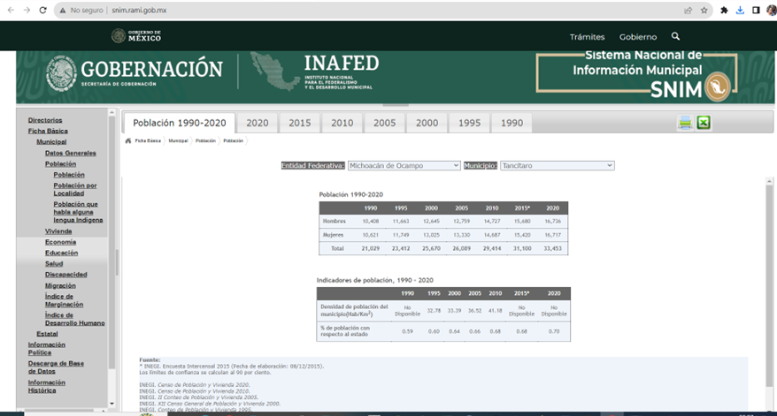
http://www.snim.rami.gob.mx/

